본책
담당 | 김윤희
과목 | 수학 | 학년 | 6 |  | 단원 | 1. 분수의 나눗셈

NO | 차시 | 구분 | 파일명 | S/B 페이지 | 참고 이미지 | 요청 사항 | 애니 장면 | 요청일
1 | suh_0601_01_0003 | 삽화 발주 | suh_0601_01_0003_401_1 | 21 | 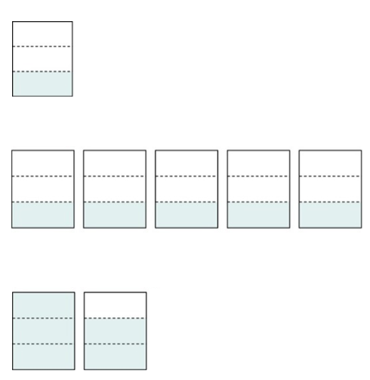 |  |  | 22.01.05
2 | suh_0601_01_0004 | 삽화 발주 | suh_0601_01_0004_401_1 | 21 |  | 0~1사이 6등분 된 수직선 (정답 확인 이미지) 4/6을 2등분한 점선 표시, |  | 22.01.05
3
4
5
6

